1,2,3
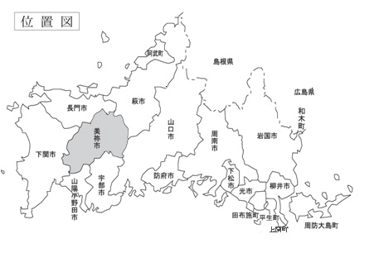
１．沿革

本市は平成20年3月21日、当時の美祢市、美祢郡美東町、秋芳町の1市2町が合併し、現在の市
域を形成している。

２．位置

市役所の所在地
山口県美祢市大嶺町東分326番地１
東経131度12分30秒、北緯34度9分47秒、標高88.7ｍ

３．地勢

面積 472.64k㎡（国土交通省国土地理院「令和5年全国都道府県市区町村別面積調」）
 | （※令和5年4月1日現在）

本市は、山口県西部の日本海と周防灘とのほぼ中央の高原地にあって海に面していない。
北は長門市、萩市、東は山口市、西は下関市、南は山陽小野田市、宇部市に接している。

